微生信示例269

左侧（此行不用拷贝） |  |  |  |  | 右侧（此行不用拷贝） |  |  |  |  |  |  | 微生信，您身边的数据分析，可视化专家
group | A | A | B | B | group | A | A | A | B | B | B | https://www.bioinformatics.com.cn/plot_basic_left_right_dual_heatmap_plot_269
sample | A1 | A2 | B1 | B2 | sample | A-1 | A-2 | A-3 | B-1 | B-2 | B-3
DBNDD1 | 9.68 | 9.71 | 8.48 | 8.47 | DBNDD1 | 3.4 | 2.5 | 2.3 | 9.43 | 10.67 | 9.39 | 输出示例图
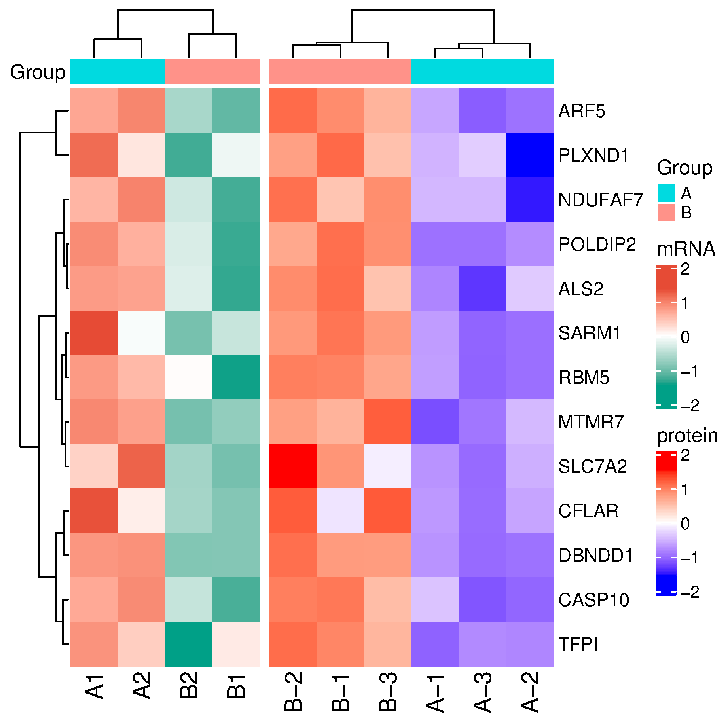
ALS2 | 10.45 | 10.39 | 8.05 | 9.27 | ALS2 | 4.2 | 5.75 | 2.5 | 10.59 | 9.89 | 8.5
CASP10 | 4.59 | 4.68 | 3.88 | 4.18 | CASP10 | 5.1 | 2.8 | 2.4 | 10.38 | 10.2 | 8.5
CFLAR | 7.55 | 7.28 | 7.06 | 7.11 | CFLAR | 3.9 | 4.2 | 2.8 | 5.75 | 10.85 | 10.9
TFPI | 6.22 | 6.06 | 5.98 | 5.43 | TFPI | 2.5 | 3.4 | 3.5 | 9.82 | 10.45 | 8.5
NDUFAF7 | 10.79 | 10.87 | 10.42 | 10.60 | NDUFAF7 | 5.75 | 2.4 | 5.75 | 8.9 | 11.02 | 10.33
RBM5 | 7.37 | 7.26 | 6.38 | 7.02 | RBM5 | 6.55 | 5.75 | 5.55 | 10.59 | 10.67 | 9.94
MTMR7 | 7.76 | 7.72 | 7.39 | 7.35 | MTMR7 | 2.5 | 5.2 | 3.5 | 9.21 | 9.76 | 11.47
SLC7A2 | 6.85 | 7.08 | 6.50 | 6.58 | SLC7A2 | 3.5 | 4.2 | 2.5 | 9.21 | 11.78 | 5.75
ARF5 | 8.49 | 8.54 | 8.14 | 8.23 | ARF5 | 4.5 | 3.2 | 2.7 | 9.89 | 10.72 | 8.81
SARM1 | 8.32 | 8.03 | 7.96 | 7.85 | SARM1 | 3.5 | 2.2 | 1.9 | 10.85 | 9.76 | 9.73
POLDIP2 | 10.34 | 10.29 | 9.95 | 10.13 | POLDIP2 | 3.5 | 4.2 | 3.5 | 11.33 | 9.76 | 10.49
PLXND1 | 8.08 | 7.90 | 7.84 | 7.63 | PLXND1 | 5.1 | 1.2 | 5.75 | 11.22 | 9.76 | 8.81

 |  |  |  |  |  |  |  |  |  |  |  | 注意：

 |  |  |  |  |  |  |  |  |  |  |  | 使用问题，或数据分析合作意向
 |  |  |  |  |  |  |  |  |  |  |  | 请微信扫码联系我们

